PMC
ATENÇÃO
- O número entre parenteses ao lado do título de cada área do CANVAS se refere ao limite de caracteres (contando os espaços).
- A planilha já está configurada para uma folha tamanho A3. Sendo assim, após preenchida, basta salvar em PDF e submeter.
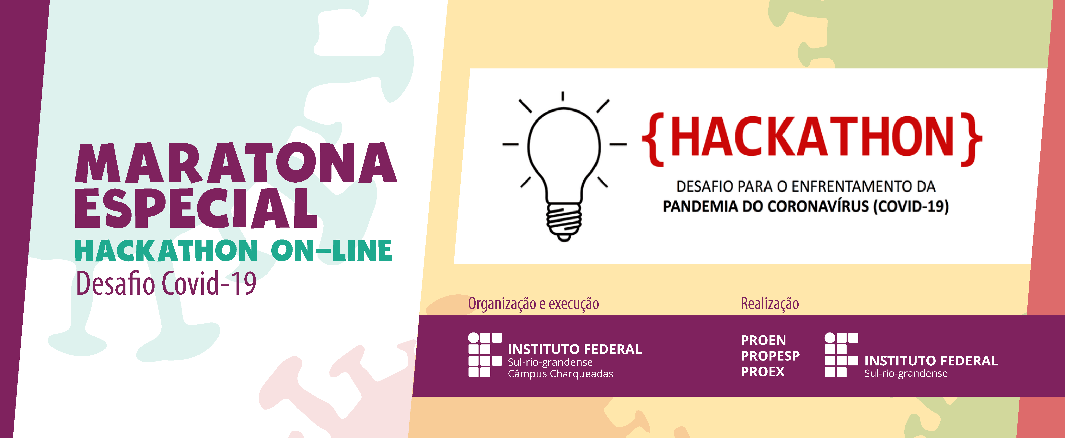

PMC - PROJECT MODEL CANVAS
Título
colocar o título aqui

Justificativa (400) | Produto (300) | Stakeholders (350) | Premissas (400) | Riscos (400)

 |  |  |  | Linha do Tempo (600)

Obj Smart (400) | Requisitos (800) | Equipe (500) | Grupo Entregas (600)

Benefício Futuro (400)

 |  |  |  | Custos (400)

 |  | Restrições (400)

